数值模型
龙虎斗

一.概述 |  |  |  |  |  |  |  |  |  |  |  | 规则调整:

1.在系统庄的情况下用库存系统来控制盈亏 |  |  |  |  |  |  |  |  |  |  |  |  | 1.龙虎胜的赔率都改为2，和的赔率改为17

2.在特定情况下选择中奖区域时，根据用户游戏数据会对开奖进行选择，目标是保证一定范围的波动情况下防止套利 |  |  |  |  |  |  |  |  |  |  |  |  | 2.收取盈利部分的3%作为服务费(规则里对应添加说明）

3.在后期开发了玩家上庄的功能后，玩家上庄时的机器人下注逻辑，系统开奖逻辑会和系统庄采用不同的机制 |  |  |  |  |  |  |  |  |  |  |  |  | 3.胜方4种花色的赔率均为4

4.系统对用户盈利部分金额收取服务费，数值模型中的RTP设计为100% |  |  |  |  |  |  |  |  |  |  |  |  | 4.开出和局时，押龙，押虎，押胜者花色的金额全退

二.参数和基础公式
 |  |  |  |  |  |  |  |  |  |  |  | 打码量规则；
1.基础赔率和开奖方式
 |  | 赔率 | 概率 | 期望 |  | 胜利花色 | 赔率 | 概率 | 期望 |  |  |  | 1.龙虎区打码量=|龙区押注额-虎区押注额|
 | 龙胜 | 2 | 47.06% | 1 |  | 黑桃 | 4 | 23.53% | 1
 | 虎胜 | 2 | 47.06% | 1 |  | 红桃 | 4 | 23.53% | 1 |  |  |  | 2.和区打码量=和区押注额
 | 和 | 17 | 5.88% | 1 |  | 梅花 | 4 | 23.53% | 1
 |  |  |  |  |  | 方块 | 4 | 23.53% | 1 |  |  |  | 3.花色区打码量:

 |  |  |  |  |  |  |  |  |  |  |  |  |  | 押注区域≥3，打码量=注额最多的两个区域金额-其余注区金额
 | 纯随机开奖方式为从52张牌中不放回抽取2张牌，分别为龙和虎，确定胜方和胜方花色
 |  |  |  |  |  |  |  |  |  | 2 | 40 |  |  | 押注区≤2，打码量=花色押注额总和
 | 基础开奖方式的情况下用户RTP为100% |  |  |  |  |  |  |  |  | 2 | 40
 |  |  |  |  |  |  |  |  |  | 8 | 20 |  | 4.开和时龙虎和花色区的押注额会退，不算打码量
 | 在纯随机的情况下，检测各个下注区金额对应的用户幸运值，有一定几率进行幸运值判定

2.设置参数

 | 参数 | 名称
 | M | 库存下限
 | N | 库存上限
 | S | 库存上限最大值
 | P | 当前库存
 | r1 | 作弊几率
 | r2 | 反作弊几率
 | r3 | 点控几率
 | r | 服务费率
 | rtp | 目标RTP

 | 系统上线时当前库存P根据配置有一个初始值，一般等于库存默认下限，通过玩家的下注当前库存会不断变化

3.当前库存变化计算公式

 | P | 当前库存

 | P=库存+用户下注金额-用户中奖金额（收服务费前）-用户下注额*（1-服务费率/2-目标RTP）

 | 例:
 |  | 用户A下注总额500，压中后赔付总额为1000

 |  | 用户B下注总额2000，没压中输光赔付金额=0

 |  | 则本局用户下注金额=500+2000=2500

 |  | 本局用户赔付金额=1000

 |  | 本局结算后当前库存P=1000+2500-1000=2500

 | 用户A实际获得金额=500+（1000-500）*97%=985

 | 收取明税固定为3%,实际目标RTP如果和明税对应的98.5%有差距的话会在库存中有所调整

 |  | 例:
 |  |  | 一轮用户下注500，押中以后获得985

 |  |  | 实际明税=（1000-500）*3%=15

 |  |  | 若此时管端设置的目标RTP为96%,则用户目标收益应为500*96%*2=960

 |  |  | 实际少收的部分从库存中扣除 作为暗税，扣除额=985-960=25

 |  |  |  |  | 单局扣除的暗税=(用户下注额*（2-服务费率）-用户下注额*RTP*2)/2=用户下注额*（1-服务费率/2-目标RTP）

 | 实际服务费率和目标RTP读取配置
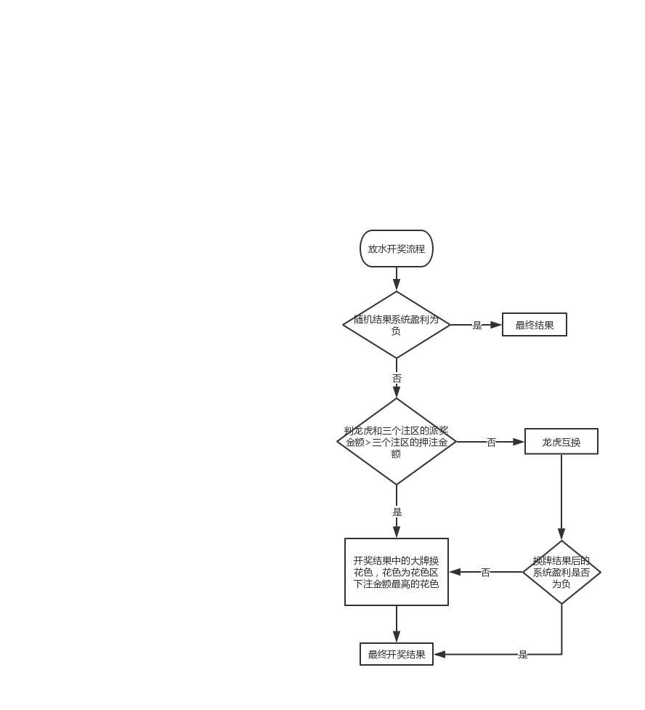
4.库存机制

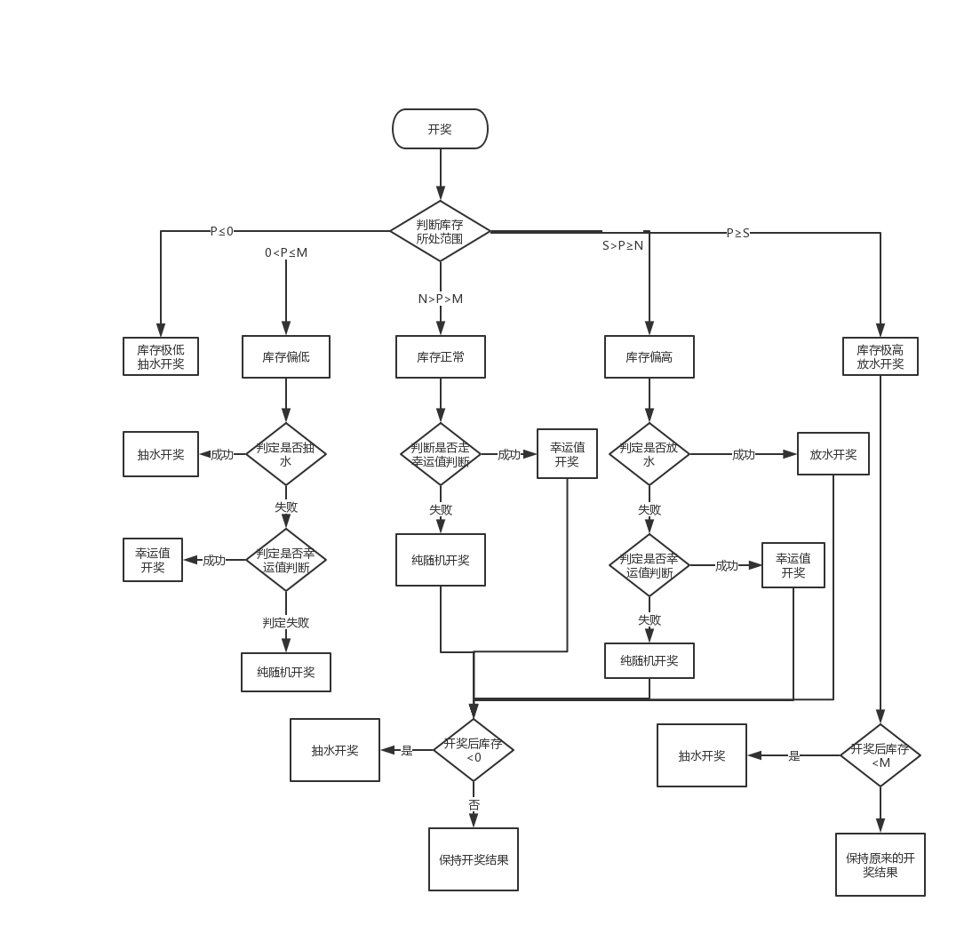
 | a.库存正常

 | 若N>P>M
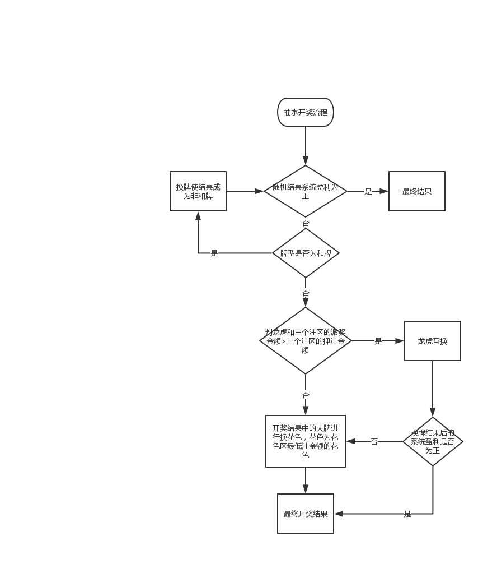
 | 当前库存处于库存下限和上限之间时，系统开奖纯随机

 | b.库存偏低

 | 若0<P≤M

 | 此时库存偏低，系统开奖有一定几率抽水，库存越低抽水几率越高

 | 在系统纯随机之前预先判定本局是否会抽水，几率为r1

 | r1=(M-P)/M*r1

 | 当判定成功时，本局开奖必定抽水，若判定失败，则走纯随机流程

 | 必定抽水时系统开奖双方均为非幸运一击牌型

 | 这里公式用代码写入，参数35%读取配置

 | c.库存极低

 | 若p≤0

 | 当前库存极低，系统开奖必定会抽水

 | d.库存偏高

 | 若S>P≥N

 | 当前库存偏高，系统开奖有一定几率放水，库存越高放水几率越高

 | 在系统纯随机之前预先判定本局是否会放水，几率为r2

 | r2=（P-N)/(S-N)*r2 |  |  |  |  |  |  |  |  |  | 库存机制开奖判断流程图 |  |  |  | 龙虎的抽水开奖流程 | 龙虎的放水开奖流程

 | 当判定成功时，本局开奖必定会放水，若判定失败则走纯随机流程

 | 这里公式用代码写入，参数35%读取配置

 | e.库存极高

 | 若P≥S

 | 此时库存极高，系统开奖时必定会放水

5.龙虎斗中的幸运值开奖

 | 在进行随机开奖时会预先进行幸运值开奖判断，幸运值开奖判断概率为固定，通过后台参数r3来配置

 | 在开奖时，根据各个下注区的下注金额以及金额对应用户的幸运值进行权重统计

 | 举例：
 |  | 龙虎斗中龙区下注详情如下

 |  | 用户 | 下注筹码 | 用户对应幸运值 | 权重 |  | 权重=下注筹码*用户对应幸运值
 |  | A | 800 | 0 | 0
 |  | B | 1000 | -5 | -5000
 |  | C | 1700 | -2 | -3400
 |  |  |  |  | -8400
 |  | 则本次龙区总权重为-8400

 | 幸运值开奖判断方法:
 |  |  | 1.先判断龙区，虎区，和区的总权重定牌型大小,

 |  |  | 2.再判断四个花色区的权重定是否需要定花色

 |  |  | 区域 | 总权重 |  | 区域 | 权重
 |  |  | 龙 | E |  | 黑桃 | H
 |  |  | 虎 | F |  | 红桃 | I
 |  |  | 和 | G |  | 梅花 | J
 |  |  |  |  |  | 方块 | K

 |  |  | 当随机开奖结果不为和，取E,F中较大的一方为胜

 |  |  | 当开奖结果为和时，若G<0则换为不和牌，并且取E,F中较大的一方为胜

 |  |  | 决定胜方后判断花色对应区域权重大小，若<0则换成H,I,J,K中的最大花色，若有多个则纯随机

6.保底判断

 | a.在库存正常和库存偏高情况下不管是随机，放水还是幸运值开奖，若开奖结果会造成库存<0，则本局强制抽水

 | b.在库存极高情况下放水如果会造成库存低于库存下限，则本局强制抽水

参数设置和变化
所有参数整理

1.说明

数值相关参数均和游戏房间绑定，房间不同参数可能不同，同一个房间的不同桌子共享各种参数

幸运值相关参数每次用户账户金额发生变化都要重新计算一次，带入各种游戏房间

库存相关的参数每天根据用户当天投注总额进行调整

2.参数配置 |  |  |  |  | 3000 | 8000

 | 房间名 | 库存下限 | 库存上限 | 上限最大值 | 放水最大几率 | 抽水最大几率 | 点控几率 | 当前库存 | 服务费率 | 目标RTP | 下限最小值 | 上限最小值 | 上限最大的最小值
 | 初级房 | 3000 | 5000 |  |  |  |  | 5000 | 3.00% | 96%
 | 低级房
 | 中级房
 | 高级房

 |  |  |  |  | 这里的放水最大几率，抽水最大几率即判定几率中的35%
 |  |  |  |  |  | 放水最大几率在库存偏高的放水判定中使用
 |  |  |  |  |  | 抽水最大几率在库存偏低的抽水判定中使用

3.参数属性

 | 参数 |  | 说明
 | 库存下限 |  | 需要设定初始值，最小值，每晚0点结算
 | 库存上限 |  | 需要设定初始值，最小值，每晚0点结算
 | 库存上限最大值 |  | 需要设定初始值，最小值，每晚0点结算
 | 当前库存 |  | 需要设定初始值，会不断变化，每晚0点结算
 | 放水最大几率 |  | 设定值
 | 抽水最大几率 |  | 设定值
 | 点控几率 |  | 设定值
 | 服务费率 |  | 设定值

4.参数定时结算

 | a.最小值概念

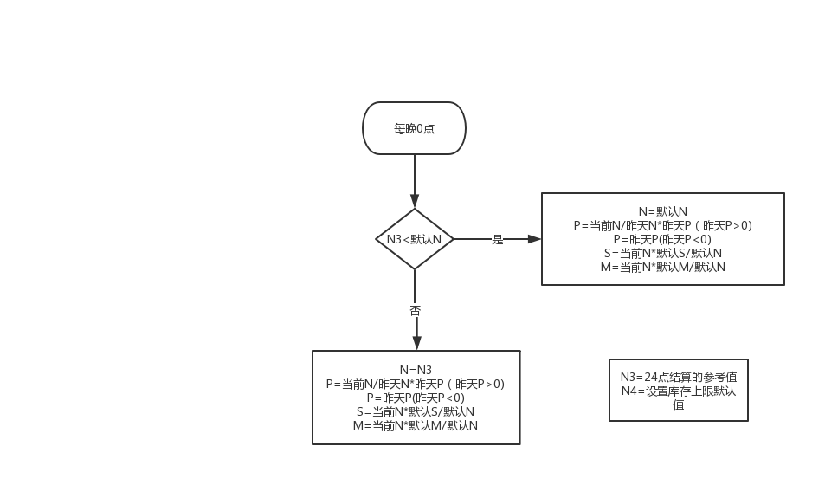
 |  | 每人限红 | 库存下限 | 库存上限 | 库存上限最大值 |  | 游戏房间 | 投注限额 | 库存下限 | 库存上限 | 库存上限最大值 | 目标RTP | 作弊几率 | 反作弊几率
 | 新手房 | 500 | 3000 | 5000 | 3000 |  | 新手房 | 500 | 500 | 1000 | 1500 | 96% | 40% | 40%
 | 进阶房 | 2500 | 6000 | 10000 | 6000 |  | 初级房 | 2500 | 2000 | 4000 | 6000 | 96% | 40% | 40%
 | 高手房 | 5000 | 12000 | 20000 | 12000 |  | 中级房 | 5000 | 5000 | 10000 | 15000 | 96% | 40% | 40%
 | 土豪房 | 12000 | 24000 | 40000 | 24000 |  | 高级房 | 15000 | 10000 | 20000 | 30000 | 96% | 40% | 40%

 | b.参数结算机制

 | 每晚24点根据房间当天的单场下注均额对房间库存进行动态调整

 | 影响的值包括：库存下限，库存上限，库存上限最大值，当前库存

 |  | 假设参数:
 |  | 统计当天房间的下注总金额N1

 |  | 统计当天有真人用户下注的总场次为N2

 |  | 动态标准N3=N1/N2*3

 |  | 引用参数
 |  | 当天0点时库存参数为

 |  |  | 库存下限 |  | M
 |  |  | 库存上限 |  | N
 |  |  | 库存上限最大值 |  | S
 |  |  | 当前库存 |  | P
 |  |  | 库存上限的最小值设定为N4

 |  |  | 说明：
 |  |  |  | 1.以库存上限为基准线

 |  |  |  | 2.每天0点如果动态调整系数大于库存上限的最小值，则库存上限会调整到调整系数大小，下线，上限最大值也会对应改变

 |  |  |  | 3.若动态调整系数小于库存上限设置的最小值，说明前一天下注非常少，系统根据保底策略会调整到最小值，下限和上限最大值也会对应改变

5.额外说明

 | 所有配置里的参数走配置，最好可以做到不停服更新来应对特殊情况

